Bce gral e
"Año del Fomento a las Exportaciones"

BALANCE GENERAL
AL 30 DE NOVIEMBRE 2018
(VALORES EN RD$)

ACTIVOS
ACTIVOS CORRIENTES
Disponibilidades | 354,855,129.34
Cuentas y Documentos por Cobrar | 1,263,307,411.69
Inventario de Consumo | 1,832,655.24
Total Activos Corrientes | 1,619,995,196.27 | 1687.5

ACTIVOS NO CORRIENTES
Bienes de uso Neto | 161,509,730.74
Total Activos no Corrientes | 161,509,730.74

Gastos Pagados Por Anticipados | 591,004.23
Otros Activos | 8,000.00

TOTAL ACTIVOS | 1,782,103,931.24

PASIVOS
Cuentas por Pagar | 163,405,590.51
Otras Cuentas por Pagar | 17,654.18
Avance a Permiso de circulacion | 16,000.00
TOTAL PASIVOS | 163,439,244.69

PATRIMONIO
Patrimonio Institucional | 1,618,664,686.55
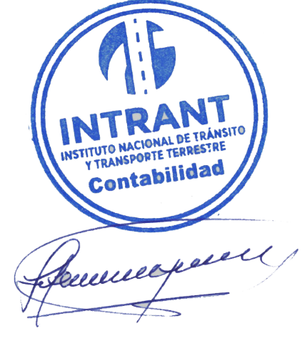
TOTAL PATRIMONIO | 1,618,664,686.55

TOTAL PASIVO Y PATRIMONIO | 1,782,103,931.24

Lic. Jose Antonio Gonzalez
Enc. División de Contabilidad

